BG004
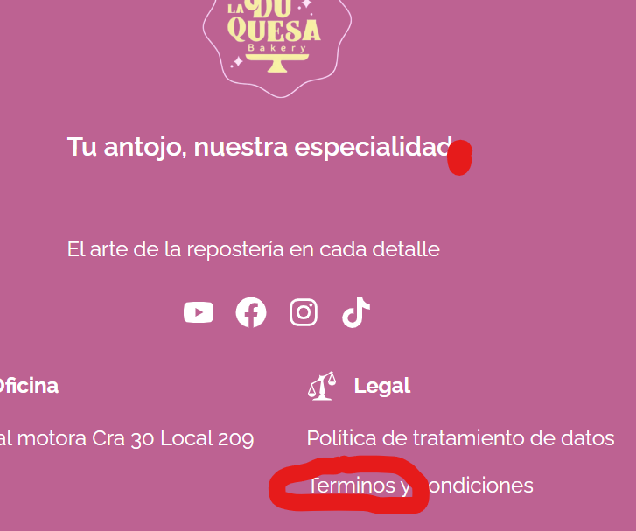
COD | BG004
TITULO | Validacion de asentos y puntuacion.
REPORTADO POR: | Yohana Zapata
FECHA REPORTE: | 2024-05-28
SO/ NAVEGADOR: | Windows 11 / google chrome
ASIGNADO A: | Jeronimo
PRIORIDAD | Alta

Descripción
Se evidencia que los asentos y puntuacion faltan en agunas partes de la pagina.

pasos para reproducción
1. Ingresar al sitio web. 2. Dar clic sobre el formulario de registro 3. diligenciar formulario. . Dar clic en registrarme 5. Ingresar al correo electrónico que se registro en el formulario. 6. Abrir correo en bandeja recibido de Hairphoria.

Resultado esperado
Llegue un correo que muestre el nombre del usuario con los datos de fecha y hora actualizado, con ello el link de validacion de usuario.

Resultado Actual
Al resivir el correo llega y nos muestra el correo en vez del nombre del usuario, al igual que la hora incorrecta.

Impresión de plantilla

BG003
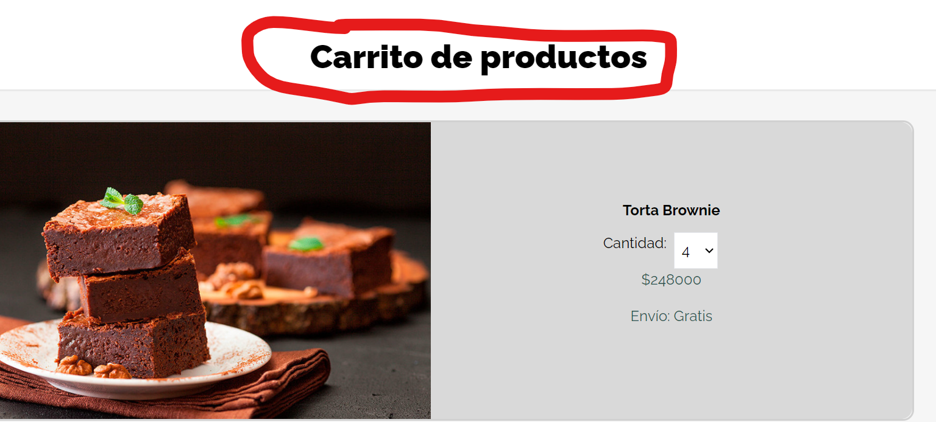
COD | BG003
TITULO | Titulo de carro de compras
REPORTADO POR: | Yohana Zapata
FECHA REPORTE: | 2024-05-28
SO/ NAVEGADOR: | Windows 11 / google chrome
ASIGNADO A: | Sebastian
PRIORIDAD | Alta

Descripcion
El titulo de la pagina del carrito de compras debe ser mas acertado.

pasos para reproduccion
1. Abrir laaplicacion en http://localhost:5173/carrito-de-compras

Resultado esperado
Que todo este de acuerdo a su ortografia y puntiacion.

Resultado Actual
Faltan los acentos y puntos.

Impresión de plantilla

BG002
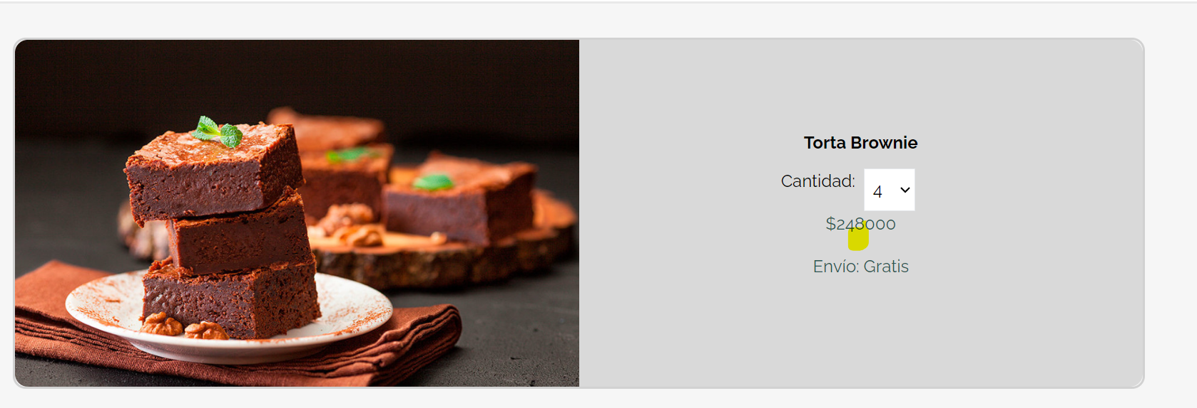
COD | BG002
TITULO | Separador de millares
 | Yohana Zapata
FECHA REPORTE: | 2024-05-28
SO/ NAVEGADOR: | Windows 11 / google chrome
ASIGNADO A: | Alejandro
PRIORIDAD | Alta

Descripcion
Se agragan productos al carrito de compras y se va a validar el valor a pagar.

pasos para reproduccion
1. Abrir laaplicacion en http://localhost:5173/carrito-de-compras 2. En la parte superior derecha dice Carrito.

Resultado esperado
Que los numeros esten en su orden ortografico correcto.

Resultado Actual
Se evidencian los numeros, perono cuentan con el separador de cifras o separador de millares.

Impresión de plantilla

BG001
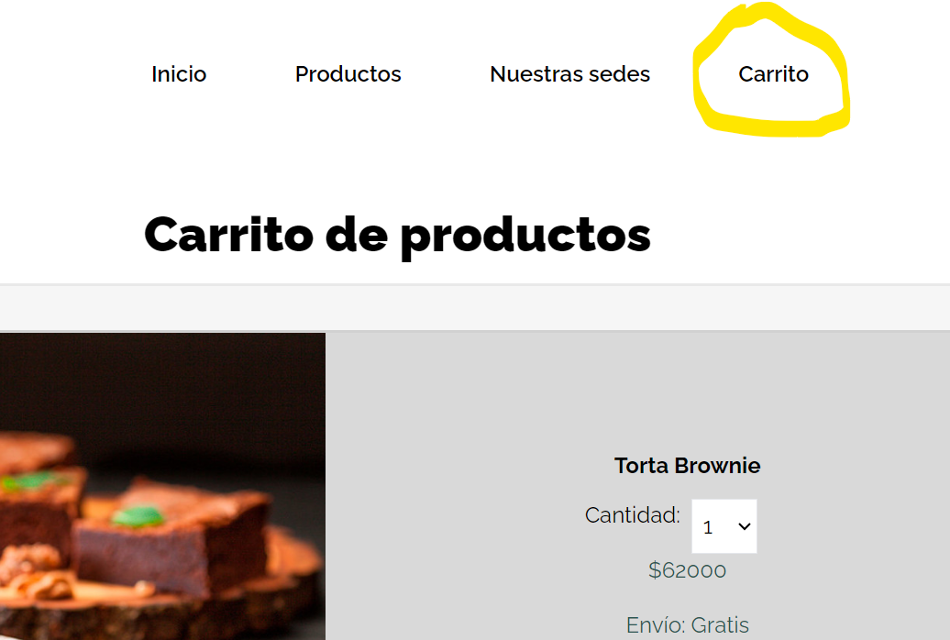
 | BG001
TITULO | Validacion Logo carrito de compras
REPORTADO POR: | Yohana Zapata
FECHA REPORTE: | 2024-05-28
SO/ NAVEGADOR: | Windows 11 / google chrome
ASIGNADO A: | Jeronimo
PRIORIDAD | Alta

Descripcion
El logo del carrito de compras es un símbolo integral en el comercio electrónico que facilita la interacción del consumidor con el sitio, mejora la experiencia de compra y contribuye a un proceso de compra más eficiente y agradable.

pasos para reproduccion
1. Abrir laaplicacion en http://localhost:5173/carrito-de-compras 2. En la parte superior derecha dice Carrito.

Resultado esperado
Encontrar el logo del carrito de compras.

Resultado Actual
Se encuentra la palabra Carrito

Impresión de plantilla

